Коммерческое предложение
ООО «Бест» |  |  |  | Дата: 03.09.2026
ИНН 7806347924 · КПП 780601001 · ОГРН 5067847506447
195426, Санкт-Петербург г, Индустриальный пр-кт, д. 7 лит.А · +7(812)385-72-79 · best@bestkanc.ru · http://bestkanc.ru

Коммерческое предложение
Составлено по текущей корзине

Коммерческое предложение носит информационный характер. Окончательная цена указывается при выставлении счета.

№ | Артикул | Наименование | Кол-во | Цена | Сумма

 |  |  |  | Итого с НДС | 0.00 ₽
 |  |  |  | В т.ч. НДС 22% | 0.00 ₽

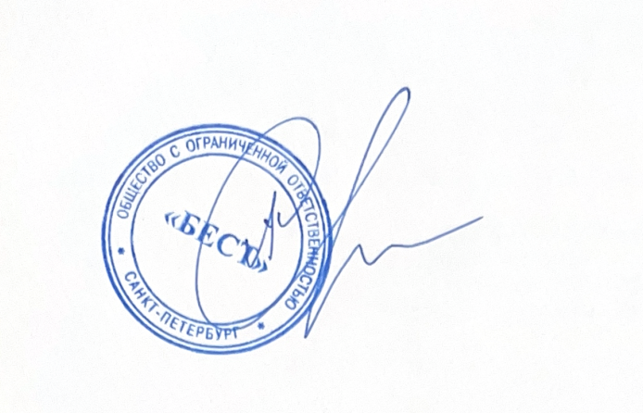
Руководитель

Смирнов А. А.

 |  |  |  | М.П.

